メモリ解析（タイル）
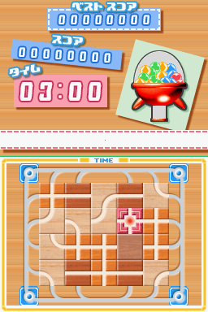

 | 0 | 1 | 2 | 3 | 4 | 5 | 6 | 7
0 | 31 | 19 | 19 | 13 | 20 | 20 | 32 | 0 | 0-31
1 | 26 | 1 | 5 | 9 | 5 | 8 | 21 | 0 | 32-63
2 | 26 | 7 | 10 | 7 | 11 | 1 | 21 | 0 | 64-95
3 | 25 | 8 | 1 | 1 | 4 | 1 | 22 | 0 | 96-127
4 | 25 | 10 | 5 | 1 | 5 | 9 | 22 | 0 | 128-159
5 | 34 | 24 | 24 | 13 | 23 | 23 | 33 | 0 | 160-191
 | 16-47 | 48-79 | 80-111 | 112-143 | 144-175 | 176-207 | 208-239 | 240-271

